상품제안서
자작 미니 포토프레임 미니심플 탁상달력 168*136mm | 상품코드: S43432

 |  |  |  |  |  |  | 02-713-8555 | www.synergygift.co.kr
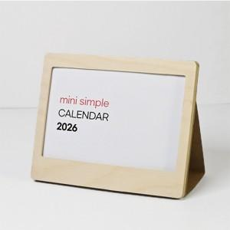

【상세/제작정보】

【인쇄/포장옵션】 | 금박, 은박, 형압 / 개별OPP포장

【공급단가】 | 수량 | 100~ | 300~ | 500~ | 1,000~ | 3,000~
*VAT별도 | 단가 | 5,800원 | 5,180원 | 4,780원 | 4,470원 | 4,210원

【상품 URL】 | https://www.synergygift.co.kr:443/src/goods_detail.php?gdno=43432

